상품제안서
매직 각인글라스 (dr)로그스텍300ml(레이저인쇄)-베이직 | 상품코드: F23253

 |  |  |  |  |  |  | 02-412-0044 | www.easy1.co.kr
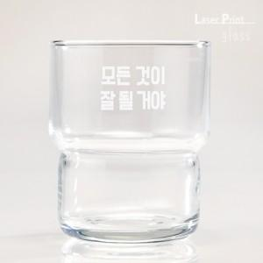

【상세/제작정보】

【인쇄/포장옵션】 | 레이저 / 포장불가능

【공급단가】 | 수량 | 100~ | 300~ | 500~ | 1,000~ | 3,000~
*VAT별도 | 단가 | 3,430원 | 3,300원 | 3,180원 | 3,060원 | 2,940원

【상품 URL】 | http://www.easy1.co.kr/src/goods_detail.php?gdno=23253

